申込書
 |  |  | 第41回全国スポーツ少年団ホッケー交流大会 記念Tシャツ申込書 （再）

※お客様からお預かりした個人情報は、
大会記念Tシャツ販売以外には使用致しません。
 |  |  |  |  |  |  |  |  |  |  |  | ①お申込み団体情報
■必ず①～③の必要事項をご記入のうえ、
下記申込み先までメール又はFAXにてお申込みください |  |  |  |  |  |  |  |  |  |  | チーム名
 | ※メールでご注文の場合はタイトルに『ホッケーTシャツ』とお付けください。
 | ※お申込み頂いた際には必ず確認のTELをしてください。
■①お申込み団体情報 |  |  |  |  |  |  |  |  |  |  | 申込責任者 |  |  |  | ふりがな
②Tシャツカラー（番号・カラー）
 | お好きな色をお選び頂けます。
 | 色を選ぶ際の制限はございません。（チーム内でバラバラでも可）
 | サイズ別Tシャツ枚数、合計枚数をご記入ください。 |  |  |  |  |  |  |  |  |  | 連絡先（携帯）
③オプション（別料金）で背中にチーム名・ロゴを入れることができます。
 | ※オプションはありなしが選べます。 |  |  |  |  |  |  |  |  |  | 送り先住所 |  |  |  | 郵便番号 |  |  |  | 県
■各チーム保護者の方もお申込みできます。
 | ※発注後の変更、商品の返品・交換はできません。 |  |  |  |  |  |  |  |  |  |  |  |  |  | 市町村名
■お支払・お渡しについて
 | お支払は、代金引換（現金のみ）となります。 |  |  |  |  |  |  |  |  |  |  |  |  |  | 番地 ビル名
 | 別途、送料、代引手数料がかかります。お届け先住所により金額が変わります。
 | 発送前に金額を連絡いたします。 |  |  |  |  |  |  |  |  |  | FAX
こちらの色の部分は選択項目です。
★ご注文後1週間以内に弊社より返信がない
 | 場合は必ずお問い合わせください。 |  |  |  |  |  |  |  |  |  | メールアドレス
に合わせると がでます。
★お電話でのご注文はお受けできません。
 |  |  |  |  |  |  |  |  |  |  |  | ※デザインの確認なのでメールする場合がございます。誤字のないようご記入ください。
定休日：土・日・祝日・お盆休み期間 TEL受付：9：00～18：00
定休日はお問い合わせに対応できませんので予めご了承ください。
定休日の質問受付はメールのみとなります。
お盆休み：8月10日（土）～8月18日（日）
◆申込締切◆2019年8月18日（日）18：00まで ◆発送予定◆2019年8月30日～9月3日までに随時発送

★チーム内で色がバラバラでもOK ★オプションありなしも選べます。
★オプションあり と なし にわかれる場合は行を分けてご記入ください。

②Tシャツカラー＆プリントカラー、希望サイズ |  |  |  |  |  |  |  |  |  | 1枚 1,500円（税込）

サイズ |  |  |  |  | 140 | 150 | 160 |  | S | M |  |  | L |  |  | XL | XXL | 合計 枚数

適合身長（目安） (cm) |  |  |  |  | 135-145 | 145-155 | 155-165 |  | 155-165 | 165-175 |  |  | 175-185
着丈/身幅（横幅） (cm) |  |  |  |  | 56/40 | 59/42 | 62/42 |  | 65/48 | 68/51 |  |  | 71/54 |  |  | 74/57 | 77/60
1 |  | 色番号 |  | オプション

2 |  | 色番号 |  | オプション

3 |  | 色番号 |  | オプション

4 |  | 色番号 |  | オプション

5 |  | 色番号 |  | オプション

③オプション ※チーム名をプリントで背中に入れられます。（別料金） |  |  |  |  |  |  |  |  |  |  |  |  |  |  | 1枚 1,000円（税込）

プリントしたい文字をご記入ください。（ひらがな・カタカナ・漢字・英・数 OK） ※誤字のないようお願いいたします。

フォントをお選びください。 |  |  |  |  |  |  |  |  |  |  |  |  |  |  |  | 文字のアレンジを お選びください。
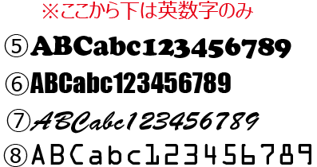
 |  |  |  |  |  |  |  |  |  |  |  |  |  |  |  | 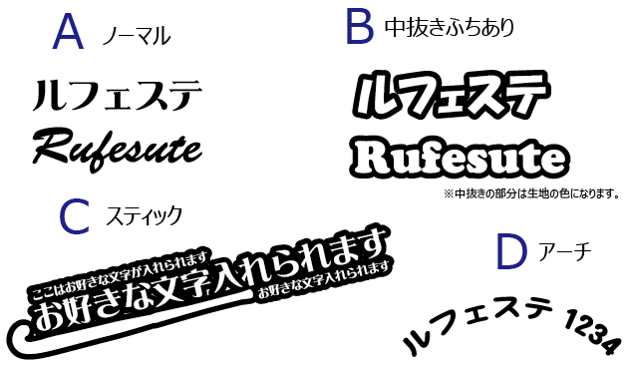

★現在あるチームロゴを入れたい場合はメールにてデータ送付ください。 プリント内容は単色となります（前面のプリント色と同じ）。デザインの内容によっては一部簡略化させていただく場合がございます。

※チーム名サイズ：たて15ｃｍ×よこ30ｃｍ |  |  |  |  |  |  |  | ※オプションのプリント色は前面のプリント色と同じ。

■申込み・問い合わせ 定休日：土・日・祝日・お盆期間 |  |  |  |  |  |  |  |  |  | ホッケーTシャツ 申込先 |  |  |  | FAX：028-657-8112

〒321-0911 栃木県宇都宮市問屋町3426-59
 |  |  |  |  |  |  |  |  |  |  |  |  |  | E-mail：info2@rufesute.com
有限会社 ル・フェステ TEL:028-657-8111

